Worksheet
 |  |  |  |  | 8 (812) 565 05 34 |  |  | sales@miniworks.ru
 |  |  |  |  | Балашиха |  |  | отдел продаж
 |  |  | Адрес |  |  |  |  | Режим работы
 |  |  | Балашиха |  |  |  |  | Пн – Пт: с 8:00 до 18:00
Б42М6ЧН
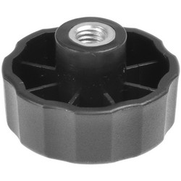 |  | 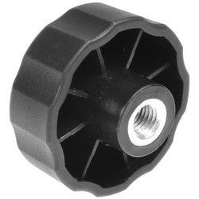 |  | 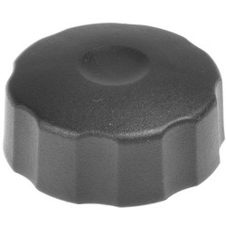
Артикул |  | Цвет |  | от 10000 | от 5000 | от 1000 | от 500 | от 100 | розница | Наличие на 27.08.2026
Б42М6ЧН |  | черный |  | 16,60 р. 9,96 р. | 17,60 р. 10,56 р. | 18,80 р. 11,28 р. | 19,70 р. 11,82 р. | 22,40 р. 13,44 р. | 25,00 р. 15,00 р. | —
Б42М6БН |  | белый |  | 19,92 р. 11,95 р. | 21,12 р. 12,67 р. | 22,56 р. 13,54 р. | 23,64 р. 14,18 р. | 26,88 р. 16,13 р. | 30,00 р. 18,00 р. | —
Б42М6СН |  | серый |  | 19,92 р. 11,95 р. | 21,12 р. 12,67 р. | 22,56 р. 13,54 р. | 23,64 р. 14,18 р. | 26,88 р. 16,13 р. | 30,00 р. 18,00 р. | —
 | Все цены указаны в рублях и включают в себя НДС. Все цены указаны при условии 100% предоплаты и действительны в течение 5 дней. Все цены указаны при условии самовывоза продукции со склада в г. Балашиха (для иногородних клиентов доставка до склада ТК в г. Балашиха бесплатна). Все цены указаны за стандартный цвет для каждого вида изделия (изменение цвета на любой из предлагаемой палитры +20% к стоимости, изменение цвета на любой по системе RAL +50% к стоимости). О возможных сроках поставки заказного товара, необходимо уточнять заранее

